DATOS ESTADISTICOS
Analisis Estadistico
EMPRESAS | (∑X)/N RETORNO | DEV.ESTANDAR | EMPRESAS | BETA | Rˆ2 | valor t | valot p
GASCO | 0.000866 | 0.0385 | GASCO | -0.3509099 | 0.01739 | -1.704 | 0.0903
CAP | 0.017039 | 0.0777 | CAP | 2,364,751 | 0.1939 | 6.280 | 2.92E-09
BUPCL | -0.000952 | 0.0422 | BUPCL | -0.033322 | 0.0001304 | -0.146 | 0.8839

MATRIZ DE CORRELACION

GRAFICOS RETORNO
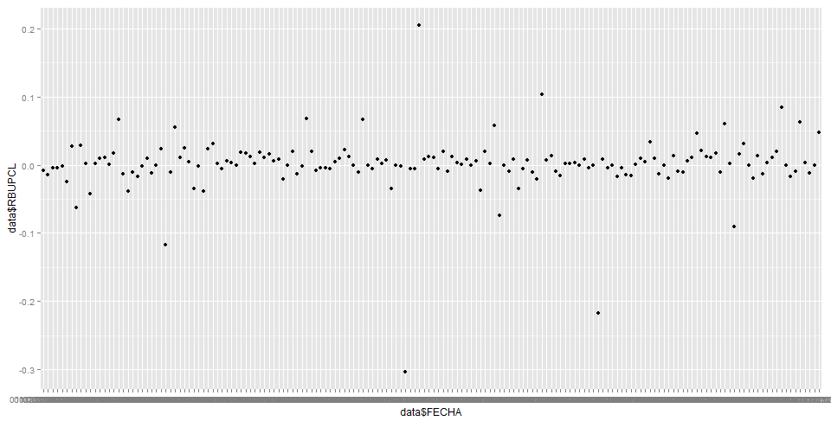
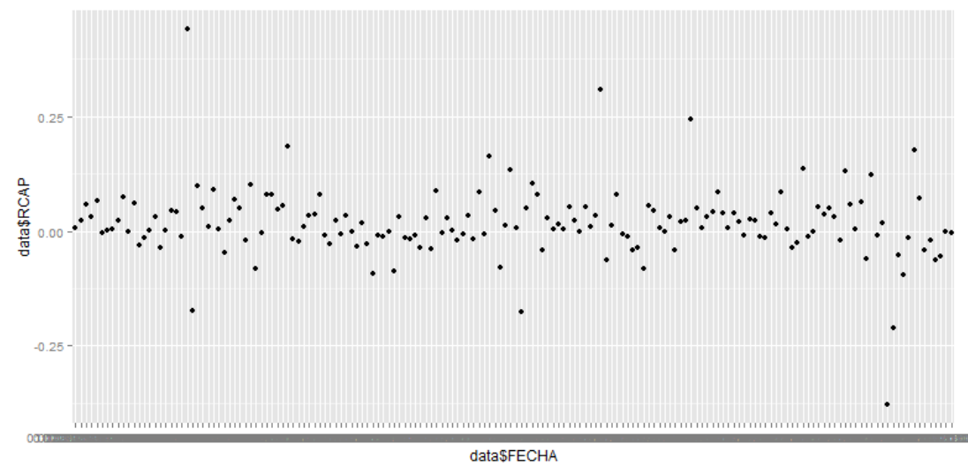
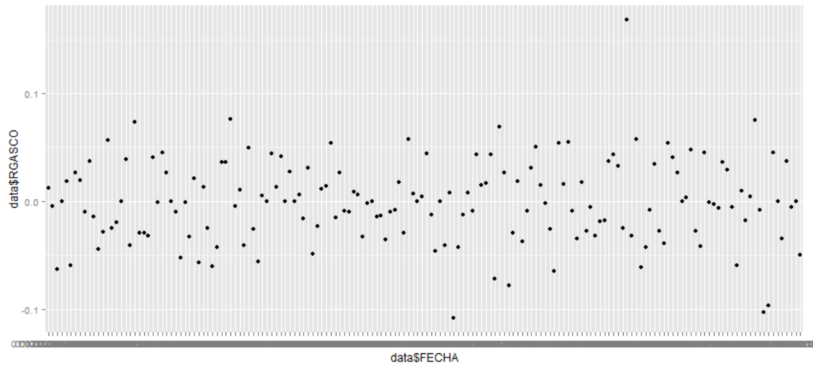
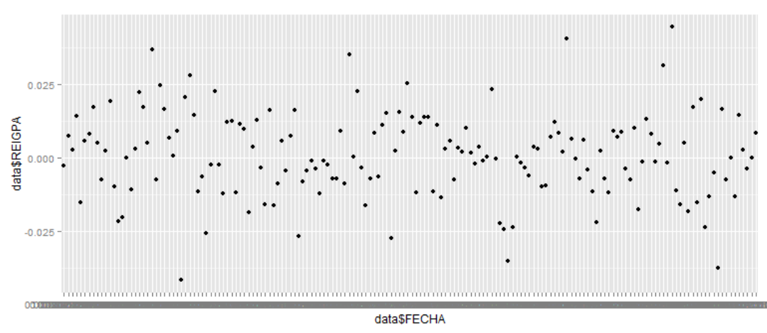

GRAFICO PRECIOS
